peticiones registradas
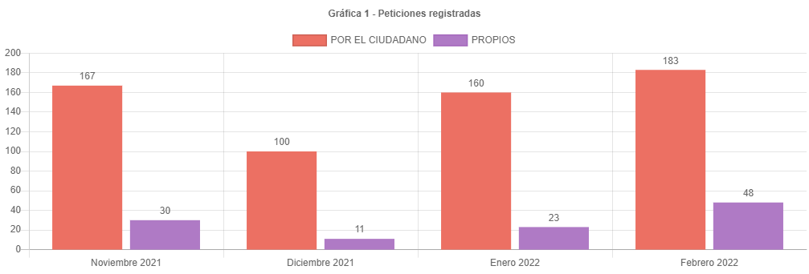

 |  |  | 183
 |  |  | 48
 |  |  | 231

231 | 160 | 71

 | 160 | 100
 | 71 | 44.375

canal de atencion
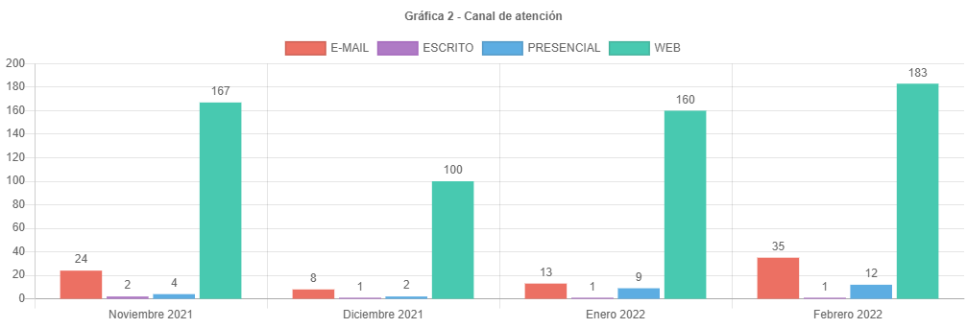

participacion tipologias
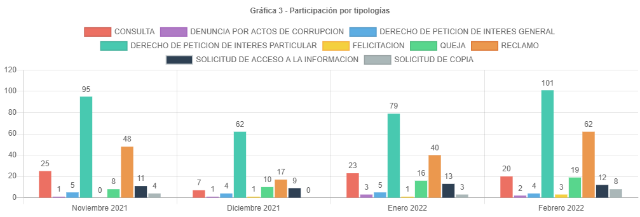

40 | 62 | 22

40 | 100
22 | 55

tiempo promed resp depend y tip
Grafico 7
Dependencia | Consulta | Denuncia actos corrupción | Derecho petición interés general | Derecho petición interés particular | Felicitación | Queja | Reclamo | Sugerencia | Solicitud acceso información | Solicitud copia
GERENCIA DE IDECA | 0 | 0 | 0 | 0 | 0 | 0 | 0 | 0 | 3 | 0
GERENCIA DE INFORMACION CATASTRAL | 0 | 0 | 0 | 13.5 | 0 | 0 | 18.5 | 0 | 0 | 0
OFICINA DE CONTROL DISCIPLINARIO INTERNO | 0 | 1 | 0 | 0 | 0 | 1 | 0 | 0 | 0 | 0
SUBGERENCIA DE CONTRATACION | 0 | 0 | 0 | 9 | 0 | 0 | 0 | 0 | 0 | 8
SUBGERENCIA DE INFORMACION ECONOMICA | 0 | 0 | 0 | 23.33 | 0 | 0 | 14 | 0 | 0 | 0
SUBGERENCIA DE INFORMACION FISICA Y JURIDICA | 0 | 0 | 0 | 15.4 | 0 | 11 | 11.19 | 0 | 1 | 5
SUBGERENCIA DE PARTICIPACION Y ATENCION AL CIUDADANO | 2.95 | 0 | 5.2 | 3.69 | 1 | 3.69 | 2.75 | 0 | 4.73 | 2.25
SUBGERENCIA DE TALENTO HUMANO | 15 | 0 | 0 | 13.8 | 0 | 0 | 0 | 0 | 0 | 0

participacion localidad
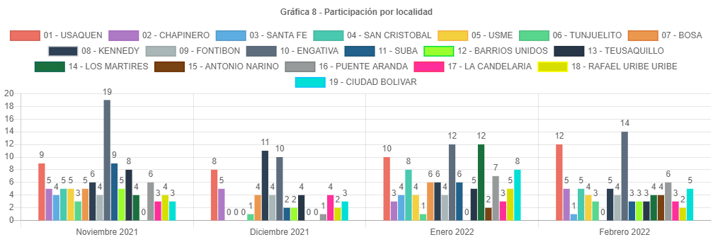

participacion estrato
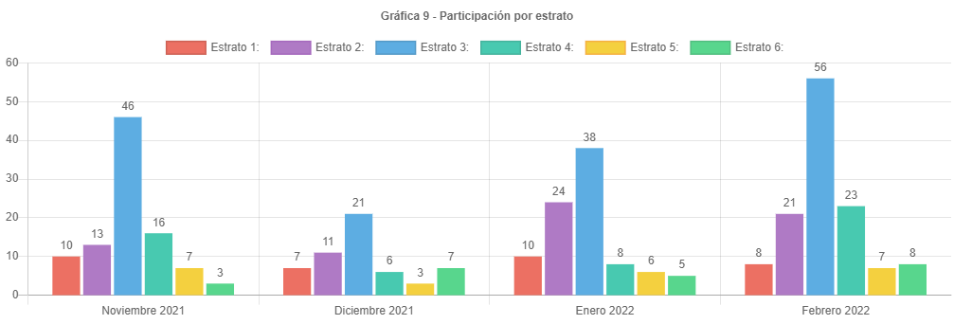

participacion tipo requirente
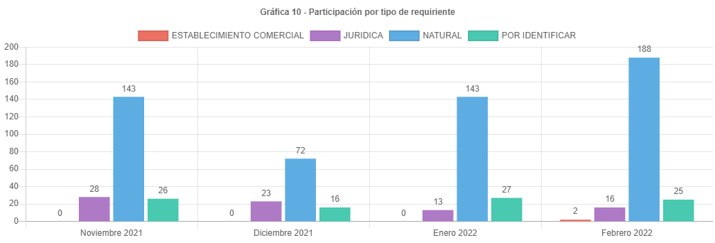

participacion calidad requirent
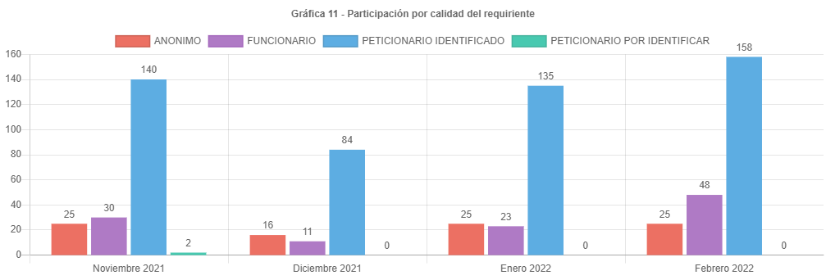

analisis
ANÁLISIS PETICIONES BOGOTA TE ESCUCHA FEBRERO DE 2022
Las respuestas de las peticiones atendidas en el mes de Febrero de 2022 emitidas por la UAECD atienden el criterio de OPORTUNIDAD, por lo cual todas las PQRS gestionadas en el periodo cumplieron con los términos legales establecidos de la siguiente manera:
•Los traslados por no competencia fueron atendidos en un término de 5 días.
•Las solicitudes de información y de copias se atendieron en menos de 20 días.
•Las consultas en menos de los 35 días y los derechos de petición, reclamos, felicitaciones quejas y sugerencias fueron resueltos en un tiempo menor de 30 días.
Esto de acuerdo con lo señalado en el Decreto 491 de 2020, referente a la ampliación de los términos para la atención de peticiones que están en curso y radicadas mientras se mantenga la emergencia sanitaria declarada por el Ministerio de Salud mediante Resolución 385 de 2020.
El principal canal de recepción de PQRS ciudadanas fue el sistema Bogotá te Escucha, seguido del canal presencial; dado que los canales con mayor acceso al ciudadano son la página de Bogotá te escucha y el canal presencial que vuelve a tomar un papel preponderante en la atención a los usuarios. Por otra parte, por el Buzón de sugerencias se recibieron 12 requerimientos, Cabe aclarar que en el informe estas peticiones son radicadas como canal “presencial”.
La tipología más representativa fue el derecho de petición de interés particular el cual permitió al ciudadano solicitar diferentes trámites y servicios a cargo de la UAECD; siendo los temas más relevantes los correspondientes a atención y servicio a la ciudadanía, donde los usuarios consultaron temas varios sobre como solicitar trámites a Catastro, y el tema de cambios de propietario o poseedor. (cambio de nombre).
El número de reclamos aumento de 40 a 62, Siendo un incremento del 55% respecto al mes anterior.
Estos reclamos estuvieron relacionados principalmente con la no respuesta oportuna a trámites del Sistema Integrado de Información Catastral.
Para el mes de febrero se recibieron 231 peticiones, un 44.38 % de peticiones más que el mes anterior.
El número de peticiones ha venido amentando en el último mes, se espera que esto siga sucediendo ya que el ciudadano al conocer los incrementos en los avalúos catastrales de vigencia 2022 y teniendo expectativas en el desarrollo de sus proyectos, genere el esperado incremento en radicaciones e inconformidad en demora por las respuestas de sus trámites.
Los temas mas representativos son Atención y servicio a la ciudadanía, tramites mora y prioridades, atención de servicios y cambio de propietario o poseedor, representando un 63 % respecto al resto de temas.
La mayor cantidad de traslados por no competencia se realizo hacia la SHD representando un 50% del total de traslados.
La mayor cantidad de tiempo promedio en la respuesta a tramites se dio en la Subgerencia de información económica siendo de 23 días en la respuesta a derechos de petición.
La localidad con mayor participación en las peticiones es puente aranda con 16 reportada para febrero de 2022, es importante anotar que no todos los usuarios reportan el lugar donde viven.
El estrato mas representativo es el tres, con 56 reportado.
Por último, se informa el correcto registro de todas las peticiones en el Sistema Distrital para la Gestión de Peticiones Ciudadanas “Bogotá te escucha”.

